상품제안서
슈퍼파워 맥세이프 고속충전 보조배터리 20W 5000mAh | 상품코드: S42563

 |  |  |  |  |  |  | 02-713-8555 | www.synergygift.co.kr
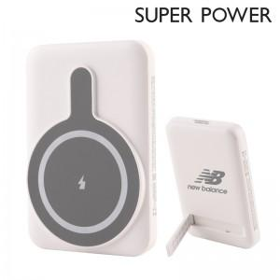

【상세/제작정보】

【인쇄/포장옵션】 | 레이저 / 포장불가능

【공급단가】 | 수량 | 30~ | 100~ | 300~ | 500~ | 1,000~
*VAT별도 | 단가 | 13,800원 | 12,900원 | 12,400원 | 12,200원 | 12,000원

【상품 URL】 | https://www.synergygift.co.kr:443/src/goods_detail.php?gdno=42563

